SS_Plaza de Mercado
FORMATO DE SITE SURVEY ZONA WIFI
ESTUDIO DE INGENIERIA
 |  |  |  | FECHA: |  | d | 17 | m | 01 | año | 2017 |  |  |  | NUMERO: 2 NOMBRE: PLAZA DE MERCADO

 | TIPO INSTALACION: |  |  |  |  | Fachada |  |  | X | Poste |  |  | Otro |  | Convenio 1196 RISARALDA |  |  |  |  | APIA
 | DESCRIPCION ZONA: |  |  |  | X | Tipo 1 |  |  |  | Tipo 2
1. INFORMACION GENERAL
Dirección: |  |  | Cra 8 y 9 con Calle 7 |  |  |  | Código DANE Depto.: |  |  |  | 66 | Código DANE Municipio: 66045 |  |  |  |  |  | N. Hab: | 18 976 hab
Requiere permiso para instalación: |  |  |  |  |  |  |  |  |  |  |  |  |  |  |  |  | Teléfono: Celular: |  | N/A
 |  |  |  | X | Si |  | No | De quien? |  | Electrificadora y Municipio |  |  |  |  |  |  |  |  | 3148963204

Contacto 1 |  |  | Jorge Orlando Zapata (3148963213) |  |  |  |  |  | Cargo |  | Secretario de gobierno |  |  |  | Email | alcaldia.apia.gobierno@risaralda.gov.co
Contacto 2 |  |  | Diana Patricia Uribe (3148963204) |  |  |  |  |  | Cargo |  | secretaria de planeacion |  |  |  | Email | planeacion@apia-risaralda.gov.co
Contacto 3 |  |  |  |  |  |  |  |  | Cargo |  |  |  |  |  | Email
Contacto 4 |  |  |  |  |  |  |  |  | Cargo |  |  |  |  |  | Email
2. INFORMACION GEOGRAFICA ZONA WI-FI
2.1 Coordenadas geográficas: |  |  |  |  |  |  |  |  |  | Nombre del Sitio: |  |  | PLAZA DE MERCADO
 | Latitud |  |  |  |  |  |  | Longitud |  |  |  |  |  |  |  |  |  | Área Zona WiFi (m2)
 | 5.105624 |  |  |  |  |  |  | -75.941988 |  |  |  |  |  |  |  |  |  | 2505
2.2 Criterio Elegibilidad |  |  |  |  | Parque Principal |  |  |  |  | Parque Secundario |  | X |  | Plazoleta |  |  |  | Otro
2.3 Días de Mayor Concurrencia (no incluye eventos especiales)
Lunes |  |  | Martes |  |  | Miércoles |  |  | Jueves |  | x | Viernes |  | x | sábado |  | x | domingo |  | x
Descripción distancia a punto de energía, ruta de acometida, regulación existente, infraestructura existente, sistema puesta a tierra:
DISTANCIAS: |  |  |  |  |  |  |  |  |  |  | INFRAESTRUCTURA EXISTENTE Y RUTA DE ACOMETIDA ELECTRICA
Punto de Energia a Gabinete |  |  |  |  | 10 metros |  |  |  |  |  | La instalación cuenta con un medidor Monofásico, Gabinete para intemperie, 1 routerboard RB2011, UPS micronet 750 KVA, los cuales se instalan sobre un poste del cual se deriva la acometida eléctrica. Cruzando la calle se encuentra otro poste en el cual se instala la antena del radio enlace. Se cuenta con 2 puntos de acceso Ruckus T300 instalados uno en un poste y el otro sobre la fachada de la plaza de mercado. Al lado del poste donde está el medidor se encuentra instalado el tótem. Se instala un sistema de puesta a tierra que junto con la acometida eléctrica cumple las especificaciones de la Norma retie.
Punto de Energia a Totem |  |  |  |  | 10 metros
LA ZONA CUENTA CON REGULACION EXISTENTE
No
SISTEMA DE PUEST A TIERRA
Se instala una puesta tierra en el Lugar de instalacion del TOTEM.

3. SITE SURVEY (Anexar diagrama detallado de ubicación en sitio)
Diagramar: |  | Detalle, distancias, cajas de inspección disponibles y necesarias, acometidas eléctricas, adecuaciones necesarias
£ Confirmación Línea de Vista con? |  |  |  |  |  | N/A |  |  |  |  |  | £ Medio de trasmisión |  |  |  | Radio
Cableado: £ Aéreo (X) Subterráneo |  |  |  |  |  |  |  |  |  |  |  | £ Cajas disponibles |  |  |  | Cantidad:
DIAGRAMA DEL SITIO
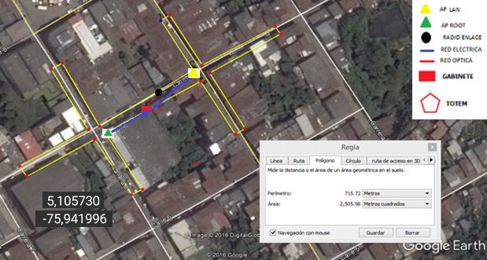

x

4. FOTOGRAFIAS
Visual General APs Root
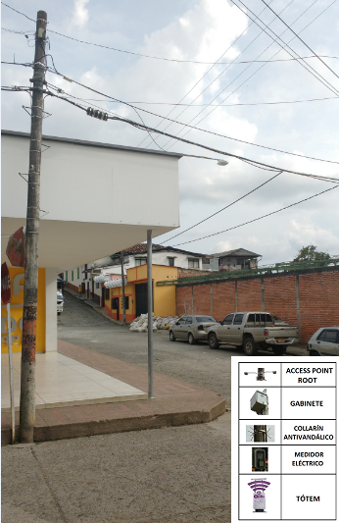
AP ROOT
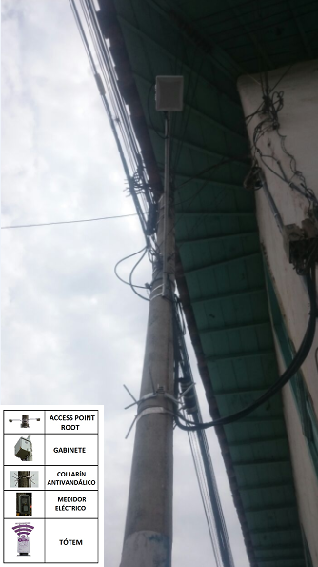
AP LAN
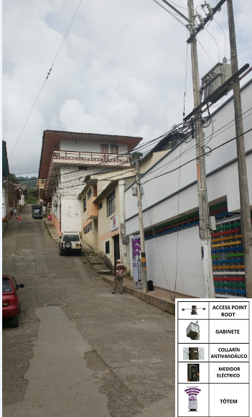

PUNTOS DE CAMARAS

Visual General
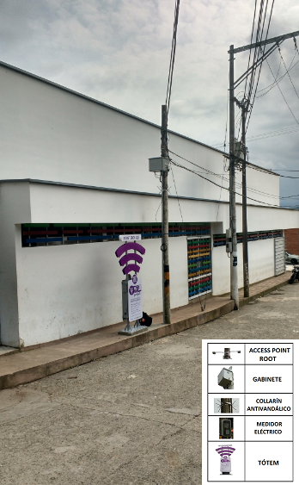
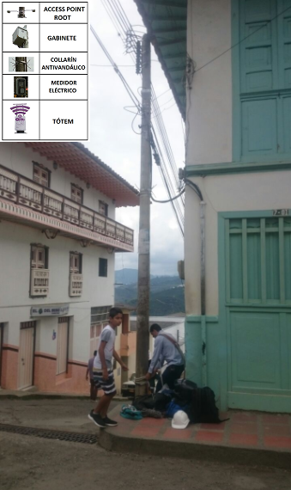

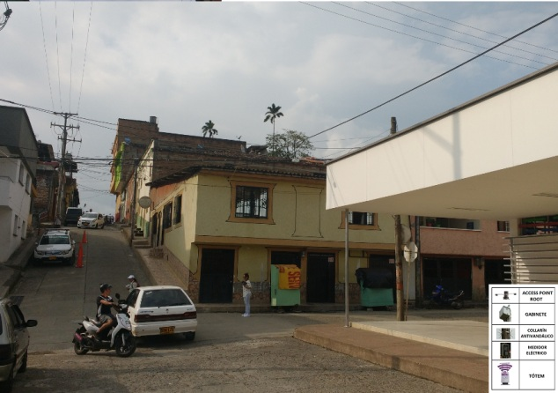

Visual Panorámica de la Zona

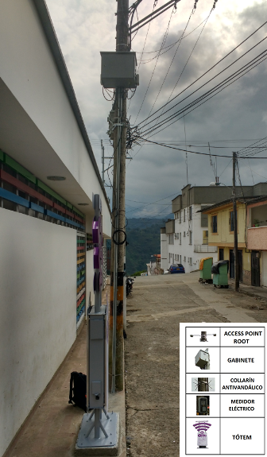
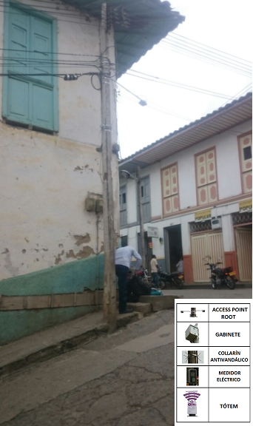

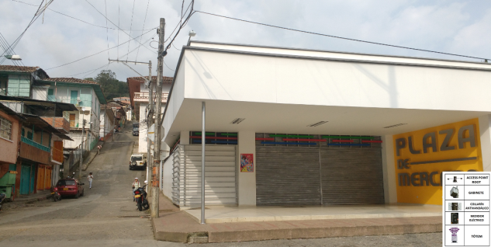

5. SERVICIO DE INTERNET INALAMBRICO
5.1 ACCESO PUBLICO A INTERNET
 | 1.El Sitio cuenta con una Zona Wi-fi Existente? |  |  |  |  |  |  |  |  |  |  |  |  | si |  |  | no |  | X
 | 2.Se encuentra en funcionamiento? |  |  |  |  |  |  |  |  |  |  |  |  | si |  |  | no |  | X
 | 3.La zona WiFi es publica o privada? |  |  |  |  |  |  |  |  |  |  |  |  | si |  |  | no |  | X
 | 4.La zona WiFi existente es gratuita? |  |  |  |  |  |  |  |  |  |  |  |  | si |  |  | no |  | X

Esta Site Survey Concluye que la Zona WiFi puede ser instalada bajo los requerimientos del anexo técnico? |  |  |  |  |  |  |  |  |  |  |  |  |  |  |  | Si | X | No

Observaciones:
Se realiza visita, y teniendo en cuenta factores como la infraestructura existente,
Las areas publicas de concentracion de personas y plazoletas empblematicas del municipio
Se propone la instalacion de 2 Aps cableados instalados en la facha de la alcaldia, donde esta debve garantizar flujo electrico constante a 110 VAC y permitir la insltalacion de la bajante para el SPT

6. FIRMAS
6.1 REVISION Y APROBACION DEL DOCUMENTO
 | Elaborador Por: |  |  |  | Nombre |  | Yedinson Granada |  |  |  |  |  | Firma
 | Aprobado Por: |  |  |  | Nombre |  |  |  |  |  |  |  | Firma

